画面遷移図
画面遷移図 |  | TECH.C.掲示板アプリケーション 全体画面遷移 | 更新者
 |  |  | 更新日
 | 全体画面遷移図
トップ画面

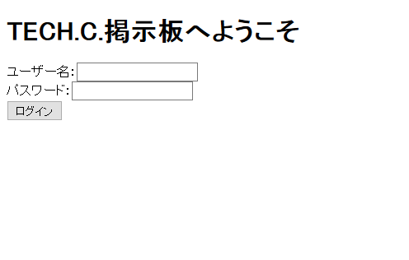

「ログイン」（失敗）
「トップへ」

「ログイン」（成功）

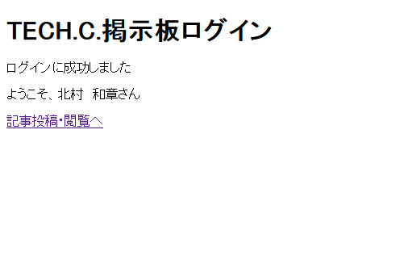
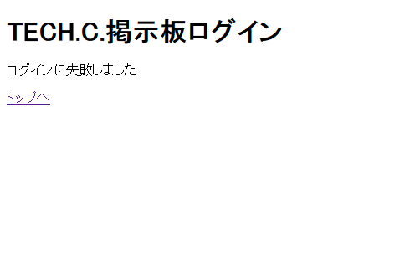

ログイン結果画面
ログイン結果画面
「記事投稿・閲覧へ」
「トップへ」

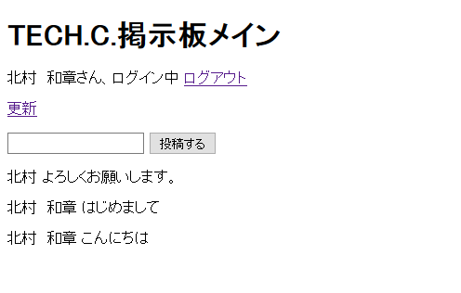
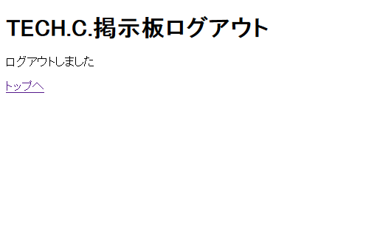

「投稿する」
または「更新」

「ログアウト」

メイン画面
ログアウト画面

画面遷移図 |  | トップ画面表示～ログイン処理 | 更新者
 |  |  | 更新日

GET

index.jsp

レスポンス

GET

「ログイン」をクリック
POST

リクエストパラメータ

name
pass

Login
セッションスコープ

ユーザー名
フォワード

"name"
loginResult.jsp

「トップへ」をクリック
レスポンス（失敗）
レスポンス（成功）

「記事投稿・閲覧へ」
をクリック

Main

GET

アーキテクチャ図 |  | ログイン処理 | 更新者
 |  |  | 更新日

フィールド

String name
String pass
POST

name=入力値
pass=入力値
Login
doPost()
User
LoginLogic
execute()

true

name

index.jsp

保存

フォワード
セッションスコープ

name

取得

loginResult.jsp

